Sheet1
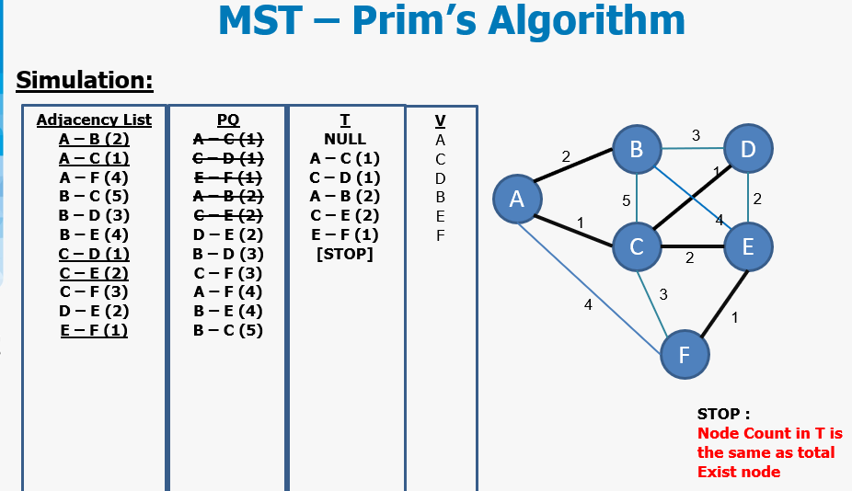
PRIM
Adj List | PQ | T | V
5 - 4 (9) | 5 - 1 (4) | NULL | 5
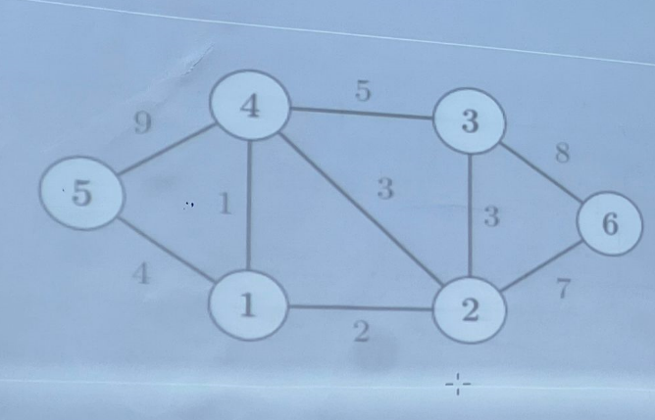
5 - 1 (4) | 4 - 1 (1) | 5 - 1 (4) | 1
4 - 3 (5) | 1 - 2 (2) | 1 - 4 (1) | 4
4 - 2 (3) | 2 - 3 (3) | 1 - 2 (2) | 2
4 - 1(1) | 2 - 6 (7) | 2 - 3 (3) | 3
3 - 2 (3) | 2 - 4 (3) | 2 - 6 (7) | 6
3 - 6 (8) | 3 - 4 (5) | STOP
2 - 1 (2) | 3 - 6 (7)
2 - 6 (7) | 4 - 5 (9)

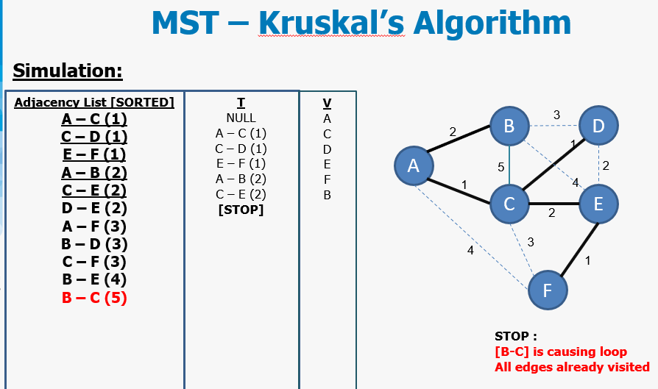
Kruskal
Adj List (Sort) | I | V
1 - 4 (1) | NULL | 1
1 - 2 (2) | 1 - 4 (1) | 4
2 - 3 (3) | 1 - 2 (2) | 2
2 - 4 (3) | 2 - 3 (3) | 3
1 - 5 (4) | 1 - 5 (4) | 5
3 - 4 (5) | CONTINUE
2 - 6 (7) | 2 - 6 (7) | 6
3 - 6 (8) | STOP
4 - 5 (9)

